Накладная-№3
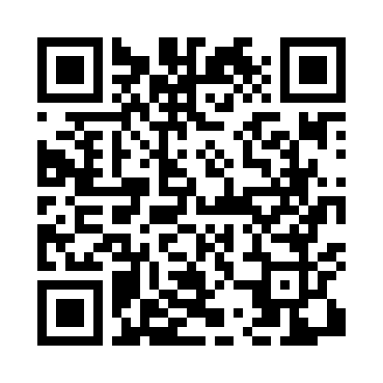
Номер товарно-транспортной накладной: |  |  | Торговый представитель: Kamol aka
Поставщик: Toshkent falcon fly 2 |  |  | Телефон торгового представителя: +998979626299
Дата отгрузки: 12.10.2025 |  |  | Контрагент: Dona zakass
Дата консигнации: |  |  | Адрес:
Доставщик: |  |  | Телефон:
Телефон доставщика:
Время заказа: 12.10.2025 16:50:54
№ | Штрих-код | Название товаров (работ,услуг) | Количество | Количество в кейсе | Цена | Сумма
 |  |  | 7 |  |  | 645000
1 | 6805019698743 | Коврик для ванны, 54×85 см, DB-98-74 | 5 | 5 шт. | 66,000 | 330,000
2 | 6805019698385 | Коврики напольные для ванной комнаты 90*150 D B-98-38 | 1 | 1 шт. | 281,000 | 281,000
3 | 6968115000671 | Напольный коврик Bestlove, 38×58 см, DB-63-89 | 1 | 1 шт. | 34,000 | 34,000
Итого: 645000

